关系图
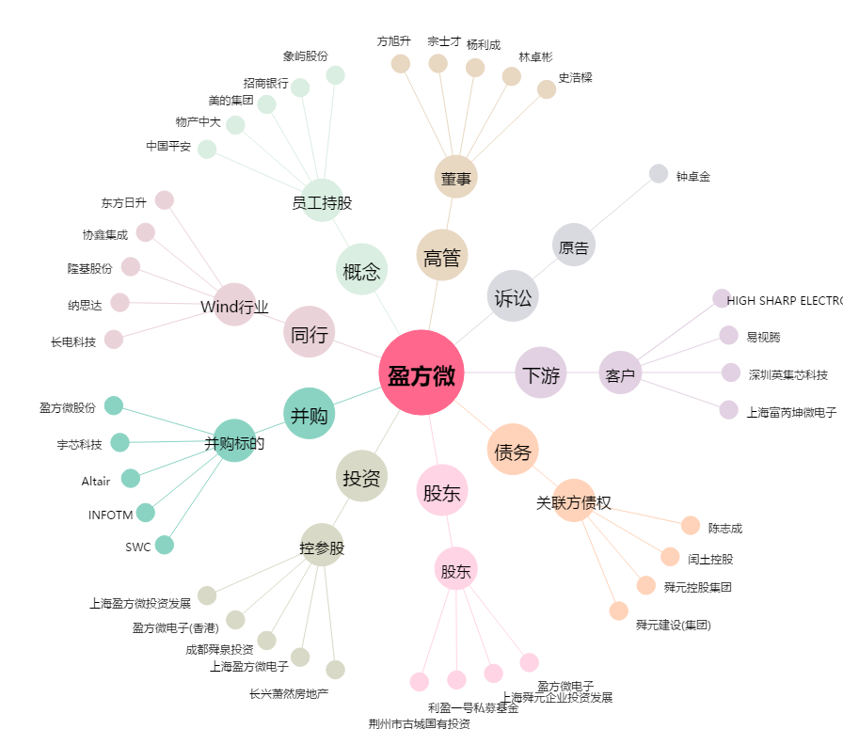
盈方微[000670.SZ] - 关系概览图

